상품제안서
체크패턴 폴라폴리스 담요 100x80cm | 상품코드: S45191

 |  |  |  |  |  |  | 02-713-8555 | www.synergygift.co.kr
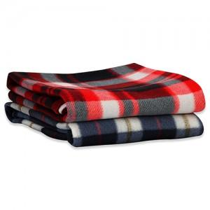

【상세/제작정보】 | <p><span style="font-size: 14pt;">실크인쇄 1도 - 기본인쇄사이즈 120mm x 50mm</span></p><p><span style="font-size: 14pt;">전사인쇄 풀컬러 - 기본인쇄사이즈 80mm x 40mm</span>​&nbsp;</p>

【인쇄/포장옵션】 | 실크, 풀칼라 / OPP(비닐)

【공급단가】 | 수량 | 300~ | 1,000~ | 3,000~ | 10,000~ | 20,000~
*VAT별도 | 단가 | 1,430원 | 1,350원 | 1,280원 | 1,250원 | 1,230원

【상품 URL】 | https://www.synergygift.co.kr:443/src/goods_detail.php?gdno=45191

